2-工程制作规则
领域 | 零件 | 问题描述 | 设计场景 | 输入参数 | 标准等级 | 处理方式 | 操作要求 | 客户代码 | 终端客户代码 | 是否自动化 | 是否精确匹配 | 是否重要规则 | 附件 | 落地方式
钻孔 | 孔 | 文件中孔径公差为+/-0.00或者无公差要求，我司如何处理? | / | 孔属性：PTH 孔径≥6.3mm | 标准A | 按照+/-0.13mm控制 | 工程处理 | E000||ADFP||AD68||ADB1||ACSJ | / | 是 | 否 | 是 | / | 建立一档标准
钻孔 | 孔 | 文件中孔径公差为+/-0.00或者无公差要求，我司如何处理? | / | 孔属性：PTH 6.3＞孔径＞0.3mm | 标准A | 按照+/-0.1mm控制 | 工程处理 | E000||ADFP||AD68||ADB1||ACSJ | / | 是 | 否 | 是 | / | 建立一档标准
钻孔 | 孔 | 文件中孔径公差为+/-0.00或者无公差要求，我司如何处理? | / | 孔属性：PTH 孔径≤0.3mm | 标准A | 按照+0.08mm/-∞控制 | 工程处理 | E000||ADFP||AD68||ADB1||ACSJ | / | 是 | 否 | 是 | / | 建立一档标准
钻孔 | 孔 | 文件中孔径公差为+/-0.00或者无公差要求，我司如何处理? | / | 孔属性：NPTH 孔径≥6.3mm | 标准A | 按照+/-0.1mm控制 | 工程处理 | E000||ADFP||AD68||ADB1||ACSJ | / | 是 | 否 | 是 | / | 建立一档标准
钻孔 | 孔 | 文件中孔径公差为+/-0.00或者无公差要求，我司如何处理? | / | 孔属性：NPTH 6.3＞孔径＞0.3mm | 标准A | 按照+/-0.075mm控制 | 工程处理 | E000||ADFP||AD68||ADB1||ACSJ | / | 是 | 否 | 是 | / | 建立一档标准
钻孔 | 孔 | 客户文件中提供了孔尺寸，没有说明是否为成品尺寸时，我司如何处理 | / | / | 标准A | 按成品尺寸制作 | 工程处理 | E000||ADFP||AD68||ADB1||ACSJ | / | 否 | 否 | 是 | / | 建立一档标准
钻孔 | 孔 | 在Contour Plated. ncd、Contour Non Plated. ncd文件中的D型孔的钻孔信息如何处理 | D型孔 | / | 标准A | 按客户文件制作，更改需要EQ | EQ确认 | E000||ADFP||AD68||ADB1||ACSJ | / | 否 | 否 | 是 | 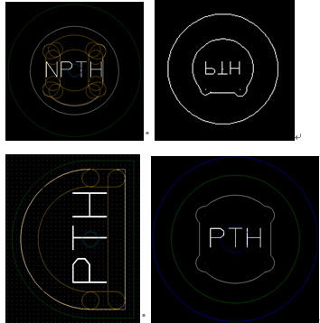 | 建立一档标准
钻孔 | 孔 | PTH孔盘等大且有电性能连接时如何处理 | 孔盘等大 | 孔属性：PTH 孔盘等大：是 是否有电气连接：是 | 标准A | 需要与客户EQ确认 | EQ确认 | E000||ADFP||AD68||ADB1||ACSJ | / | 否 | 否 | 是 | / | 建立一档标准
外形 | 内槽 | 槽孔外径如何识别 | / | / | 标准A | Contour Non Plated. ncd文件中手动画的线宽0.01mm NPTH槽外形为槽孔外径，一般同时会在outline层注明挖槽外形尺寸 | 工程处理 | E000||ADFP||AD68||ADB1||ACSJ | / | 否 | 否 | 是 |  | 建立一档标准
线路图形 | 常规线 | 同网络的图形线路间隙≤4mil时如何处理 | / | / | 标准A | 如需填实空隙，需与客户EQ确认 | EQ确认 | E000||ADFP||AD68||ADB1||ACSJ | / | 否 | 否 | 是 | / | 建立一档标准
线路图形 | 常规线 | 如图飞膜空隙面积≤10mil²如何处理 | / | / | 标准A | 填实不需要确认 | 工程处理 | E000||ADFP||AD68||ADB1||ACSJ | / | 否 | 否 | 是 | 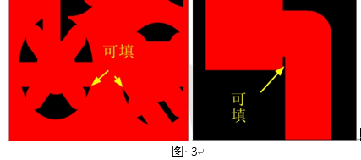 | 建立一档标准
线路图形 | 铜皮 | 焊盘或铜皮距离板边间距不足刮铜导致线细或断线时如何处理 | / | / | 标准A | 刮铜导致线细或断线时需要EQ确认 | EQ确认 | E000||ADFP||AD68||ADB1||ACSJ | / | 否 | 否 | 是 | / | 建立一档标准
线路图形 | 阻流铜 | 客户没有铺铜，我司设计需要铺铜时如何处理 | / | / | 标准A | 工艺边直接铺铜皮或者铜点 | 工程处理 | E000||ADFP||AD68||ADB1||ACSJ | / | 否 | 否 | 是 | / | 建立一档标准
表面处理 | 金手指类 | 客户提供文件要求镍金+插头镀硬金或者镍金+局部镀硬金时，如果需要添加导线如何处理 | / | / | 标准A | 金手指引线可以直接添加，其他导线图形需要EQ确认 | EQ确认 | E000||ADFP||AD68||ADB1||ACSJ | / | 否 | 否 | 是 | / | 建立一档标准
表面处理 | 沉金 | 客户文件中描述表面处理为镍金时如何处理 | / | 表面处理：镍金 | 标准A | 镍金默认为沉金，不允许做水金 | 工程处理 | E000||ADFP||AD68||ADB1||ACSJ | / | 否 | 否 | 是 | / | 建立一档标准
阻焊 | 树脂塞孔 | BGA区域的单面开窗的过孔，没有指明塞孔方式时如何处理 | / | BGA区域单面开窗过孔 | 标准A | 直接按照树脂塞孔制作，板厚＜1mm时，塞孔深度≥70%；板厚≥1mm，塞孔深度≥90% | 工程处理 | E000||ADFP||AD68||ADB1||ACSJ | / | 否 | 否 | 是 | / | 建立一档标准
外形 | 内槽 | 客户要求内槽圆角但没有提供圆角尺寸时如何处理 | / | 内槽内角：是 | 标准A | 按R0.5mm制作 | 工程处理 | E000||ADFP||AD68||ADB1||ACSJ | / | 否 | 否 | 是 | 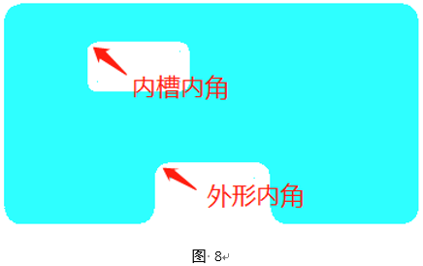 | 建立一档标准
外形 | 外形边 | 客户要求外形圆角但没有提供圆角尺寸时如何处理 | / | 外形内角：是 | 标准A | 按R0.8mm制作 | 工程处理 | E000||ADFP||AD68||ADB1||ACSJ | / | 否 | 否 | 是 | / | 建立一档标准
外形 | 外形边 | 客户要求刚揉结合处导角时如何处理 | / | 刚揉结合处导角：是 | 标准A | 按R0.5mm制作 | 工程处理 | E000||ADFP||AD68||ADB1||ACSJ | / | 否 | 否 | 是 | / | 建立一档标准
外形 | 外形边 | 客户要求软板外形导角时如何处理 | / | 软板外形导角：是 | 标准A | 按R0.5mm制作 | 工程处理 | E000||ADFP||AD68||ADB1||ACSJ | / | 否 | 否 | 是 | / | 建立一档标准
钻孔 | 槽孔 | 客户提供的钻孔图文件或光绘文件外形层中用图形绘制的非金属化（NPTH）槽，标注尺寸与实际绘制图形尺寸不一致时如何处理 | / | 钻孔图与光绘文件尺寸不一致：是 | 标准A | 需要EQ确认 | EQ确认 | E000||ADFP||AD68||ADB1||ACSJ | / | 否 | 否 | 是 | / | 建立一档标准
钻孔 | 槽孔 | 仅用图形绘制没有尺寸标注的图纸如何处理 | / | 图纸没有标注尺寸：是 | 标准A | 以实际绘制图形为准 | 工程处理 | E000||ADFP||AD68||ADB1||ACSJ | / | 否 | 否 | 是 | / | 建立一档标准
拼板 | 常规产品 | 产品尺寸过小无法制作时如何处理 | / | / | 标准A | 自行拼板并与客户确认拼板图 | EQ确认 | E000||ADFP||AD68||ADB1||ACSJ | / | 否 | 否 | 是 | / | 建立一档标准
钻孔 | 孔 | 客户客户outline层NPTH没有标识为非金属化孔，或PTH没有标识为金属化孔，如何处理 | / | / | 标准A | 需要EQ确认 | EQ确认 | E000||ADFP||AD68||ADB1||ACSJ | / | 否 | 否 | 是 | / | 建立一档标准
钻孔 | 孔 | outline层标识孔大小和实际大小不一致时，如何处理 | / | / | 标准A | 需要EQ确认 | EQ确认 | E000||ADFP||AD68||ADB1||ACSJ | / | 否 | 否 | 是 | / | 建立一档标准
钻孔 | 孔 | 如果outline存在不规则的图形（例如D型孔）且与钻带文件描述不一致时如何处理 | / | / | 标准A | 需要EQ确认 | EQ确认 | E000||ADFP||AD68||ADB1||ACSJ | / | 否 | 否 | 是 | / | 建立一档标准
字符 | 字符 | 客户文件设计的字符重叠时如何处理？ | / | 字符重叠：是 | 标准A | 少量允许移位，数量较多时，允许采用缩小字符的方式修改，如不可修改或者修改无效，须与客户EQ确认是否采用删除字符方式修改，或者是否需要客户自行修改文件。 | EQ确认 | E000||ADFP||AD68||ADB1||ACSJ | / | 否 | 否 | 是 | / | 建立一档标准
阻焊 | 阻焊盖油 | 文件中有绿油上元件焊盘时如何处理？ | / | 绿油上盘：是 | 标准A | 与客户EQ确认修改阻焊窗，确保绿油不上元件焊盘。 | EQ确认 | E000||ADFP||AD68||ADB1||ACSJ | / | 否 | 否 | 是 | / | 建立一档标准
阻焊 | 阻焊桥 | 光绘文件中SMD焊盘间距＜8mil，无法保证阻焊桥时如何处理？ | / | / | 标准A | 允许阻焊开整窗 | 工程处理 | E000||ADFP||AD68||ADB1||ACSJ | / | 否 | 否 | 是 | / | 建立一档标准
字符 | 字符 | 如图所示的的焊盘间丝印桥如何处理？ | / | / | 标准A | 焊盘间丝印桥保留，间距不足允许丝印上焊盘，允许删除丝印入孔部分。 | 工程处理 | E000||ADFP||AD68||ADB1||ACSJ | / | 否 | 否 | 是 | 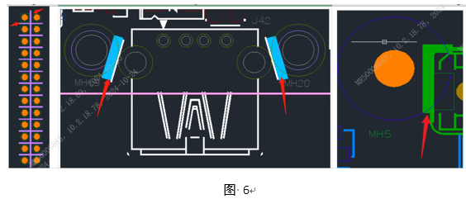 | 建立一档标准
字符 | 字符 | 字符宽度不足，超能力无法制作时如何处理？ | / | / | 标准A | 字符线宽度不足5mil时，允许改为5mil，无需确认 | 工程处理 | E000||ADFP||AD68||ADB1||ACSJ | / | 否 | 否 | 是 | / | 建立一档标准
叠层阻抗 | 阻抗 | 设计时必须调整阻抗，阻抗调整范围如何管控？ | / | / | 标准A | 如果目标阻抗调整在2Ohm误差范围内，可以直接生产 | 工程处理 | E000||ADFP||AD68||ADB1||ACSJ | / | 否 | 否 | 是 | / | 建立一档标准
表面处理 | 电镀硬金 | 板内有包括但不限于下图设计焊盘时为按键接触（锅仔片或弹片）的板卡，如果客户提供的加工文件要求中表面镀层为非电镀镍金工艺时，如何处理？ | / | / | 标准A | 视为加工工艺要求异常，须与客户EQ确认 | EQ确认 | E000||ADFP||AD68||ADB1||ACSJ | / | 否 | 否 | 是 |  | 建立一档标准
叠层阻抗 | 板厚 | 当客户提供的申请单（研发样板）或加工工艺要求（批量生产板）中的板厚尺寸数据与光绘文件外形层数据不一致时，如何处理？ | / | / | 标准A | 与客户EQ确认。 | EQ确认 | E000||ADFP||AD68||ADB1||ACSJ | / | 否 | 否 | 是 | / | 建立一档标准
叠层阻抗 | 芯板 | 光绘文件中core默认使用迈瑞归一芯板规格，如设计文件含有不在清单的芯板时如何处理? | / | / | 标准A | 需要EQ确认； | EQ确认 | E000||ADFP||AD68||ADB1||ACSJ | / | 否 | 否 | 是 | / | 建立一档标准
叠层阻抗 | PP片 | 客户给定叠层结构，并标明的PP的厚度，我司无法100%按客户要求如何处理 | / | / | 标准A | 最外层PP允许调整+/-0.4mil，内层PP允许调整+/-1mil；有指定材料规格的叠层，不允许变更，如图所示 | 工程处理 | E000||ADFP||AD68||ADB1||ACSJ | / | 否 | 否 | 是 |  | 建立一档标准
线路图形 | 常规线 | 焊盘与走线交接处宽度不足时如何处理？ | / | / | 标准A | 允许焊盘与走线交接处增加泪滴； | 工程处理 | E000||ADFP||AD68||ADB1||ACSJ | / | 否 | 否 | 是 | / | 建立一档标准
线路图形 | 常规线 | 线路拐角处需要添加圆角，客户没有设计时，如何处理？ | / | / | 标准A | 允许线路拐角处增加导圆弧R角≤0.3 | 工程处理 | E000||ADFP||AD68||ADB1||ACSJ | / | 否 | 否 | 是 | / | 建立一档标准
外形 | 外形边 | 金手指和外形边相切或GF离外形边不足0.2mm时，如何处理？ | / | / | 标准A | 允许刮金手指离外形边0.2mm | 工程处理 | E000||ADFP||AD68||ADB1||ACSJ | / | 否 | 否 | 是 | / | 建立一档标准
外形 | 外形边 | 光绘文件出现补强边缘与外形或槽孔重合时如何处理？ | / | / | 标准A | 允许补强内缩≤0.2mm | 工程处理 | E000||ADFP||AD68||ADB1||ACSJ | / | 否 | 否 | 是 | / | 建立一档标准

